Sheet1
UI 界面标题 | UI 界面截图 | UI 改进意见 | UI设计图 | 计划安排 | 是否通过 | 补充意见
登录 | 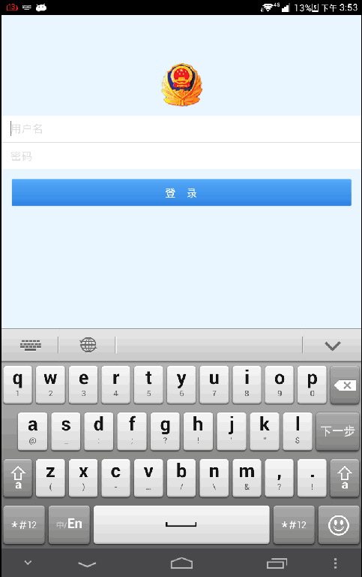 | 无
 | 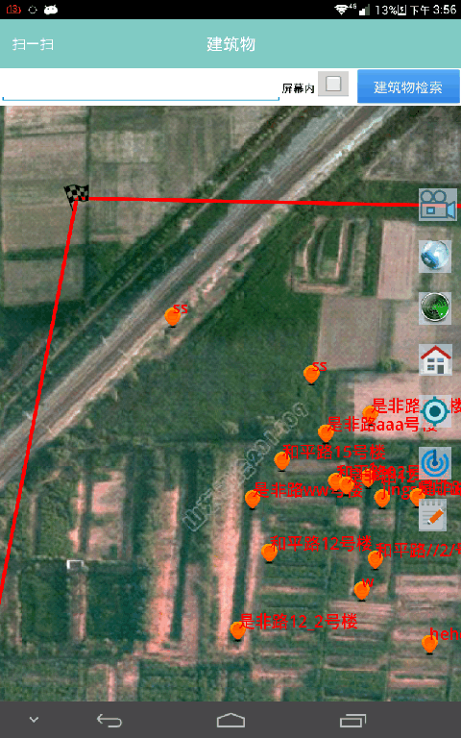 | 搜索框修改百度样式 | 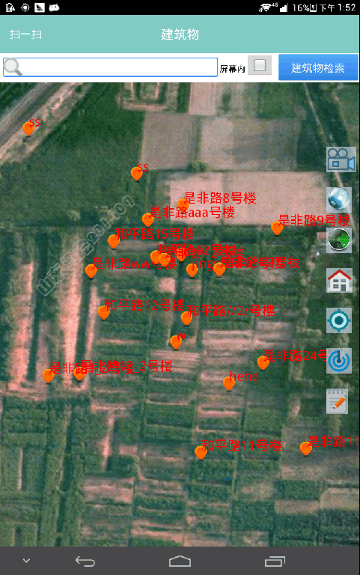
建筑物信息编辑 | 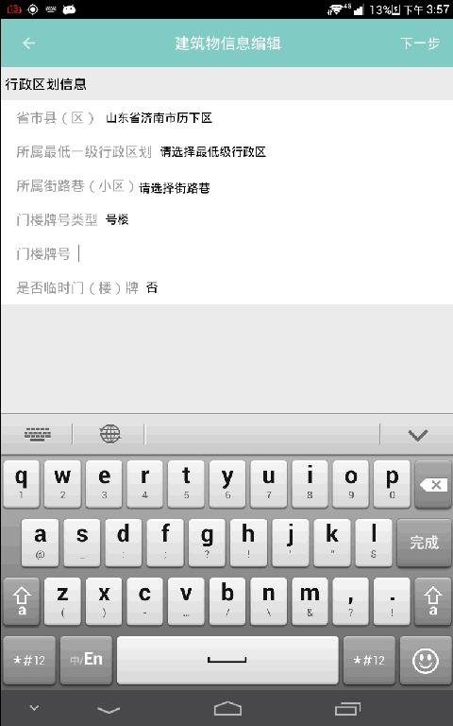 | 加入输入框（显示边框） | 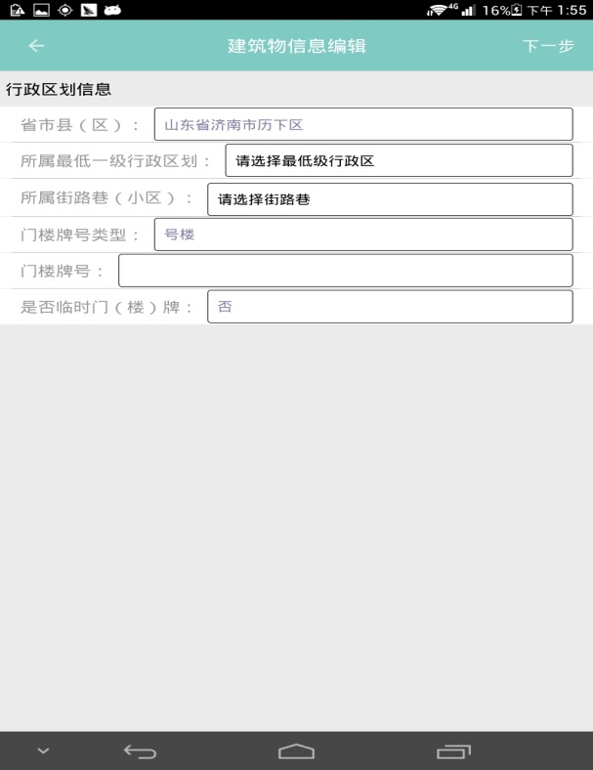
最低一级行政区划 | 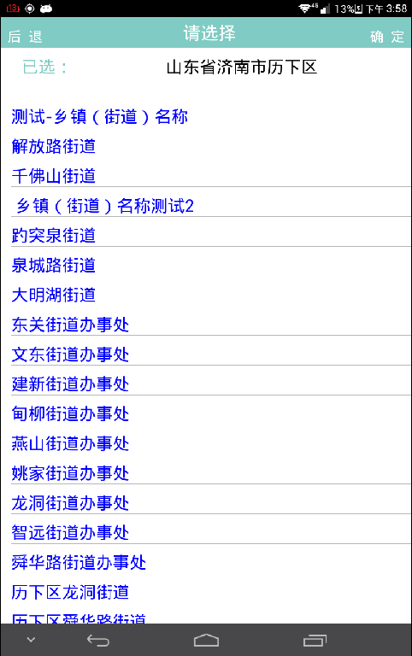 | 显示比较单调，显示为正常色（黑色），选中后变色 | 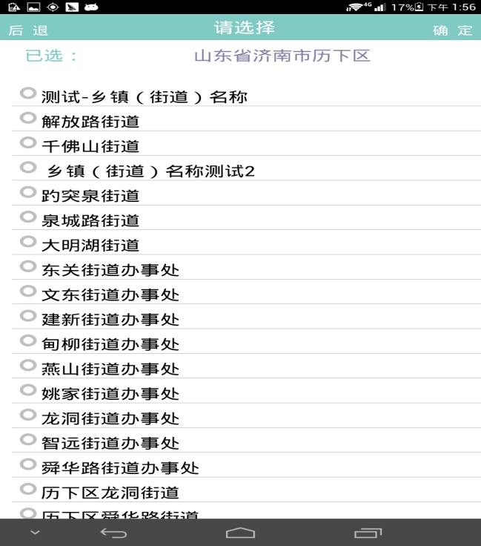
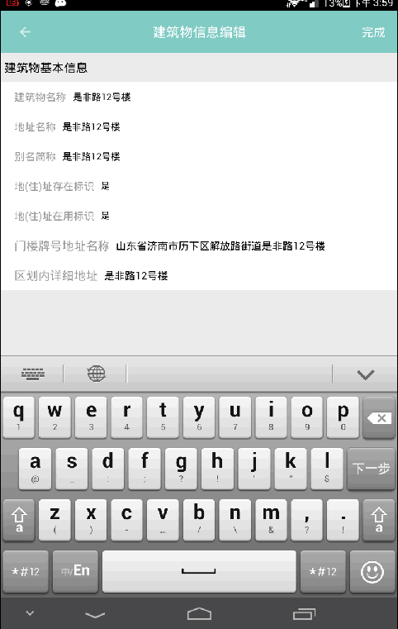 建筑物信息编辑 |  | 无 | 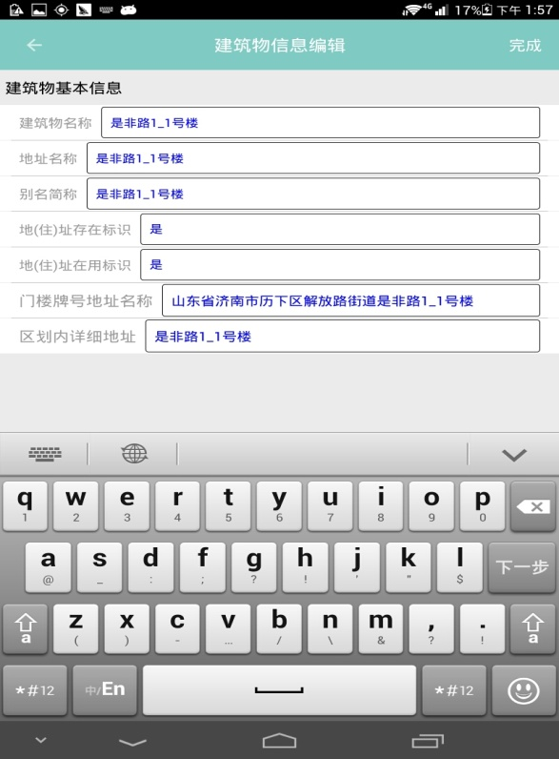
结构展示信息 | 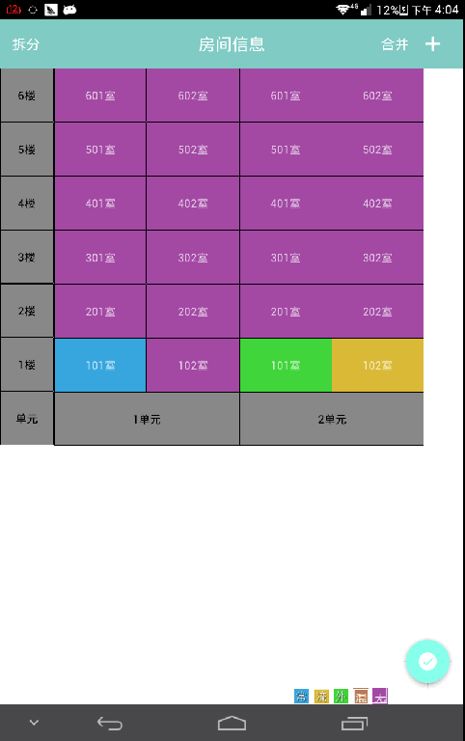 | 无
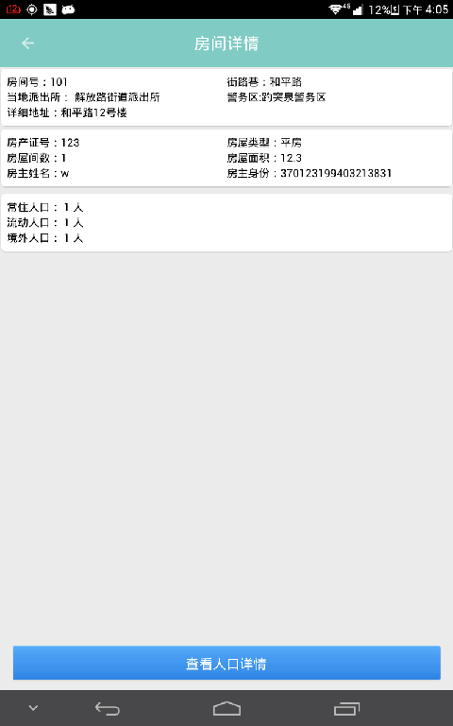 房间信息展示 |  | 顶部，加入房屋图片， | 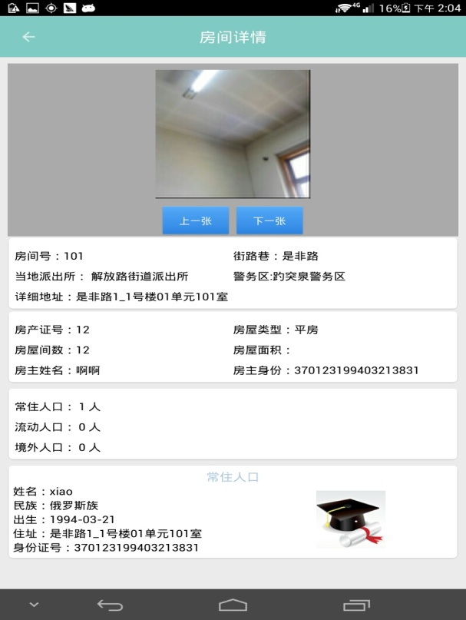
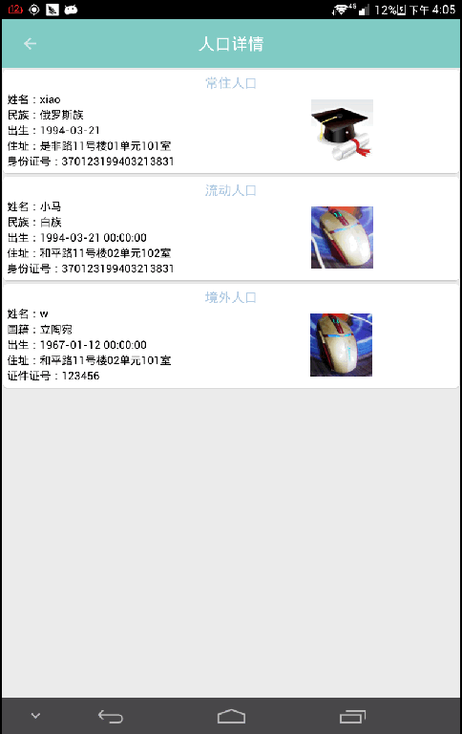 人口展示 |  | 无
常住人口采集 | 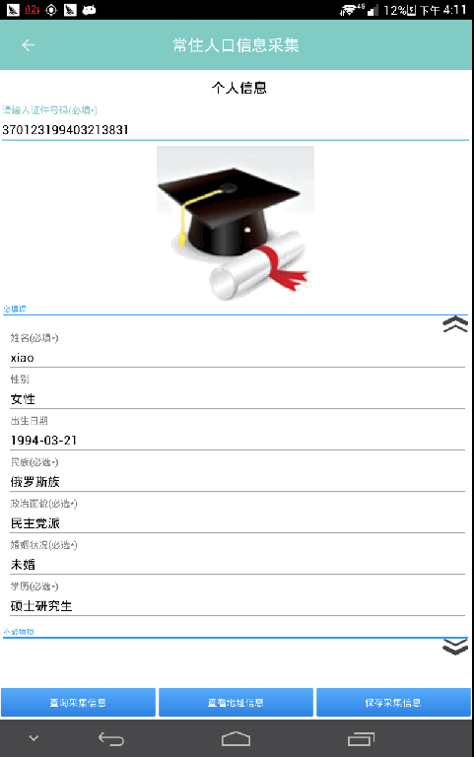 | 显示网格效果，（一行两个） | 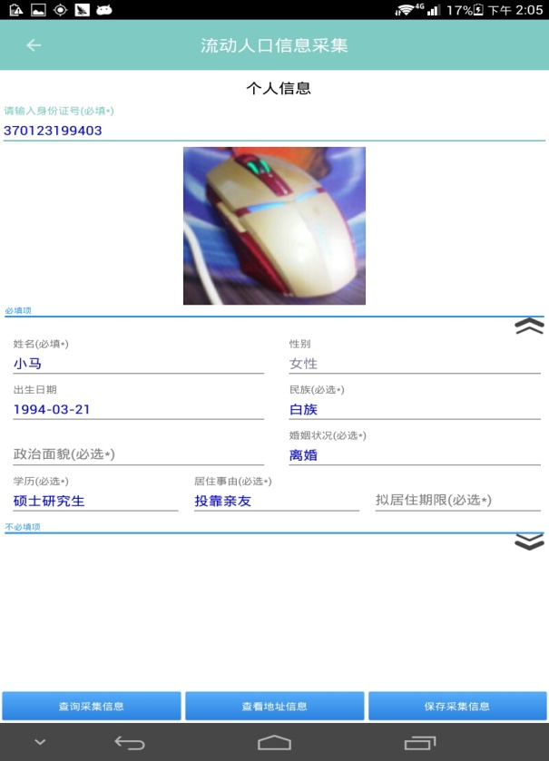
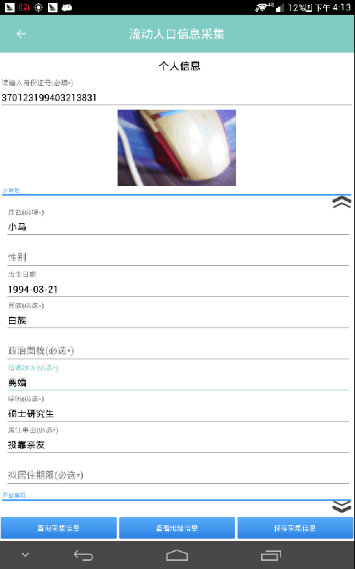 流动人口采集 |  | 显示网格效果，（一行两个）
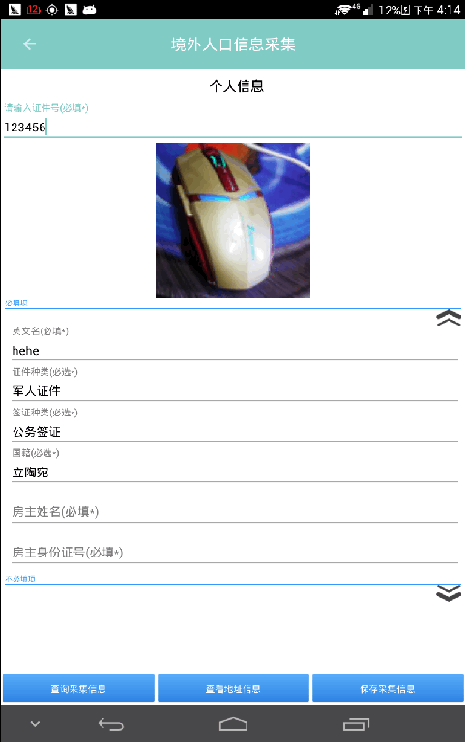 境外人口 |  | 显示网格效果，（一行两个）
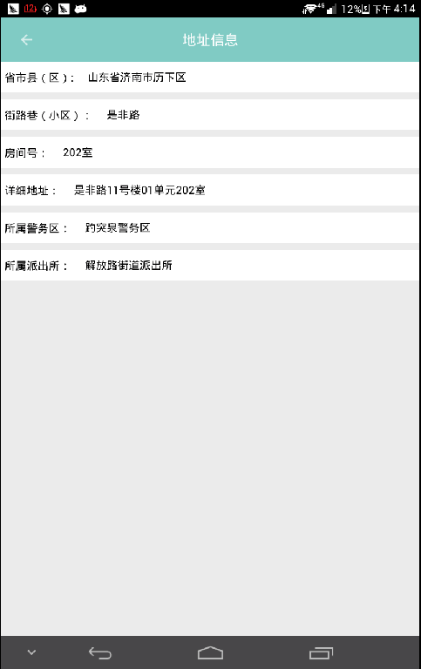 地址信息 |  | 加入输入框（显示边框）
房屋采集 | 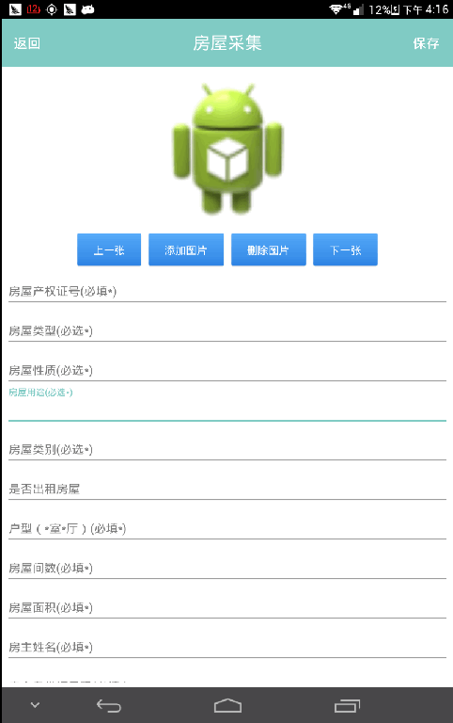 | 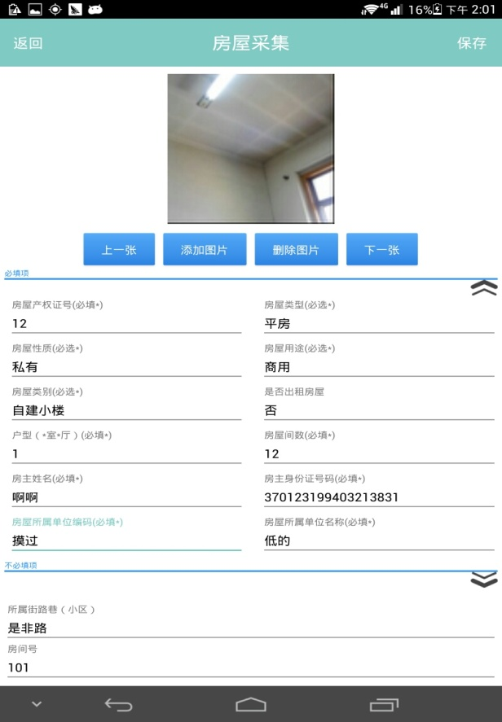 显示网格效果，（一行两个）
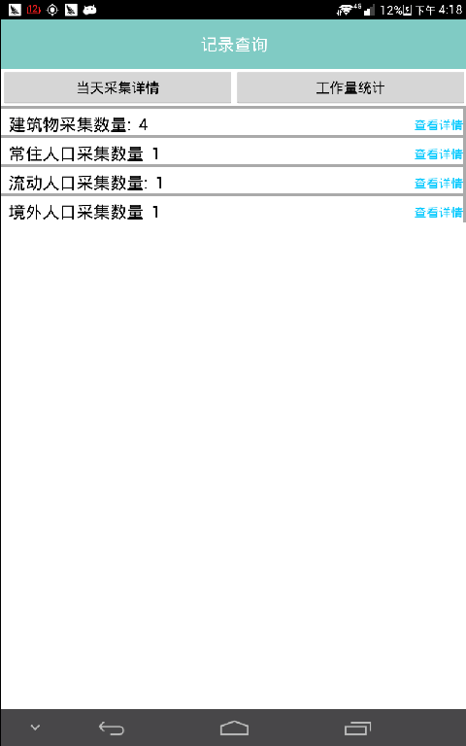 当天工作量统计 |  | 无
时间段工作量统计 | 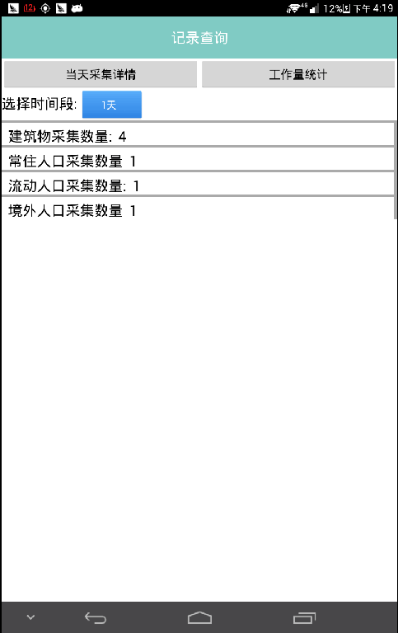 | 无
建筑物图片采集 | 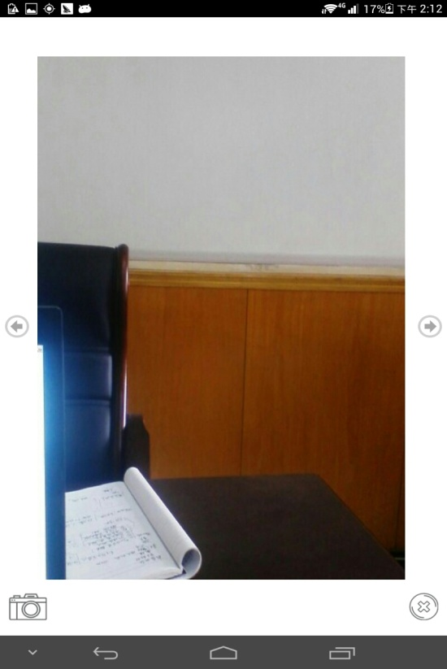 |  | 

